Додаток №2
 |  |  |  |  |  | Додаток №2 до Запиту №2867_SS
 | Форма цінової пропозиції

(Назва Учасника), надає свою пропозицію щодо участі у місцевій закупівлі СХОДОВОГО ГУСЕНИЧНОГО ПІДЙОМНИКА
Відомості про підприємство

Відомості про особу (осіб), які уповноважені представляти інтереси Учасника

№ п/п | Технічні характеристики та опис |  |  | ОВ | Кількість | Ціна, за одиницю, (з урахуванням всіх податків і зборів) * | Вартість, грн., (з урахуванням всіх податків і зборів) *

 | Запит**
 | Назва | Характеристики | Пропозиція (вказати модель (торгову марку), виробника, параметри та характеристики продукції) | Запит | Запит
1 | Гусеничний сходовий підйомник з платформою для інвалідного візка | 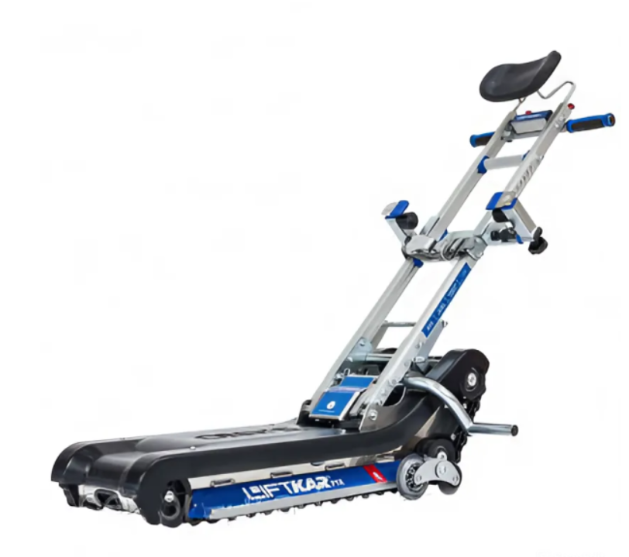 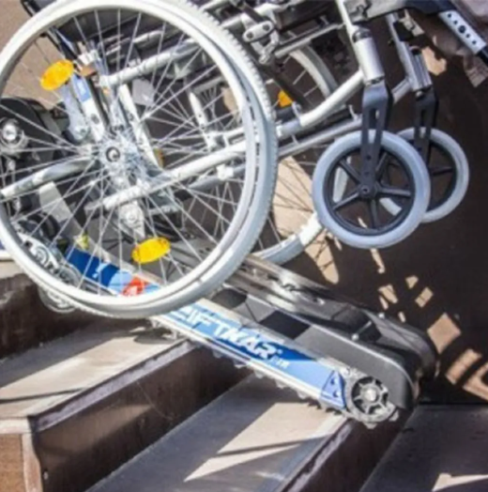 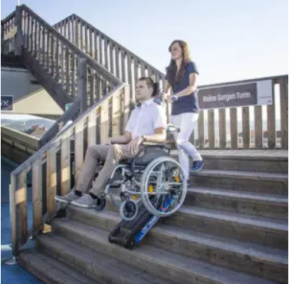 Тип — гусеничний сходовий підйомник з платформою для інвалідного візка. Спосіб експлуатації — ручне керування (оператор) + електронний привід. Гарантійний термін — не менше 12 місяців; ресурс роботи — не менше 2 000 циклів підйому/спуску. Вантажопідйомність: ≥ 180 кг (з урахуванням маси візка, користувача, ременів та аксесуарів). Швидкість підйому/спуску — 0,1–0,3 м/с (без ривків). Робочий кут підйому — 30°–40°, гарантований режим експлуатації. Кількість сходинок: 200 сходинок Кут підйому сходів: 35° ±2° – розмір робочої платформи не більше 900 × 1300 мм; – складні/висувні пандуси; – фіксація візка ременями та/або захисними блокіраторами. – ширина гусениць ≥ 200 мм; – антиковзке покриття; – посилені опори для сходинок різної глибини. – захисні огородження по периметру платформи; – світлова та/або звукова сигналізація під час руху; – обмеження швидкості при наявності перешкод. – захисні блокування (аварійна зупинка, гальмування тощо); – плавний старт/стоп. Температурний діапазон — –10°C … +40°C. Відносна вологість — до 90% без конденсації. Розмір сходового майданчика: 2700 мм × 1750 мм Ширина сходового маршу: 900 мм Матеріал сходинок: бетон / кахельна плитка Наявність поручнів: з одного боку – акумуляторна батарея, час роботи ≥ 4 години безперервної експлуатації; – зарядний пристрій у комплекті; – індикація рівня заряду. |  | шт | 1 | 0.00 ₴ | 0.00 ₴

Всього вартість пропозиції грн* |  |  |  |  |  | 0.00 ₴
* Товариство Червоного Хреста України є громадською неприбутковою організацією і просить надати максимальні знижки на товари, вказані у ціновій пропозиції.
** Закупівля відбувається одним лотом
Примітка: вартість одиниці продукції та загальну вартість пропозиції потрібно заповнювати у гривнях, зазначаючи цифрове значення, яке має не більше двох знаків після коми. Товар має бути упаковано таким чином, щоб унеможливити його втрату цілісності та функціональних властивостей під час транспортування до місця поставки та його розвантажування/

Умови оплати: _________________ (прописати)
Термін доставки з дати підписання договору: _________________ (календарних днів, прописати)
Ми погоджуємось, що всі витрати, пов’язані з доставкою товару, завантажувально-розвантажувальними роботами, здійснюються за рахунок Постачальника.м.Київ (точна адреса буде надана переможцю перед заключенням договору).
Ми ознайомлені та погоджуємося з Умовами типового Договору ТЧХУ (Додаток №3 до Запиту).
Ми погоджуємося з умовами, що Замовник має право розділити дану закупівлю між декількома постачальниками за умови наявності більш вигідних умов на різні позиції.
Ми погоджуємося з умовами, що Замовник має право самостійно змінювати обсяги закупівлі в залежності від наявного фінансування до підписання договору.
Ми погоджуємося з умовами, що Ви можете відхилити нашу чи всі надані пропозиції, та розуміємо, що Ви не обмежені у прийнятті будь-якої іншої пропозиції з більш вигідними для Вас умовами.
Ми погоджуємось зафіксувати цінову пропозицію протягом 90 днів календарних днів з моменту подачі
Подаючи свою пропозицію ми підтверджуємо повну комплектацію та відповідність умовам зазначеним у запиті
Учасники повинні надсилати тендерні пропозиції з підписом і печаткою

 | Керівник організації/ФОП:____________________________ ( ____________________)
 | МП підпис ПІБ

